Foglio1
Foto | Materiale | Descrizione | Quantità | PVP | Tot. PVP | Offerta | Tot. Offerta
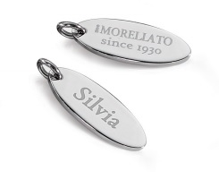 | S0424001 | KIT 2 PLACCHETTE PERSONALIZZAT | 44 | 5.00 € | 220.00 €
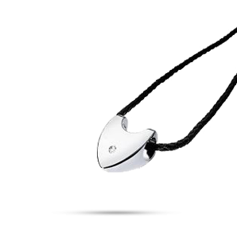 | S9501 | BOLLE PEND.CUORE CON DIAMANTE | 1174 | 79.00 € | 92,746.00 €
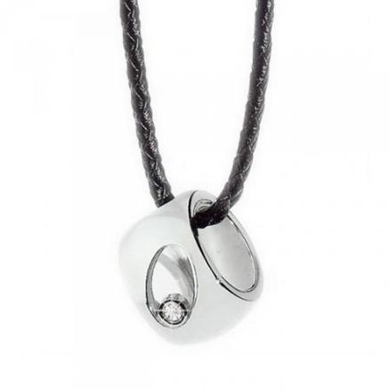 | S9503 | BOLLE PEND.RUOTA CON DIAMANTE | 840 | 79.00 € | 66,360.00 €
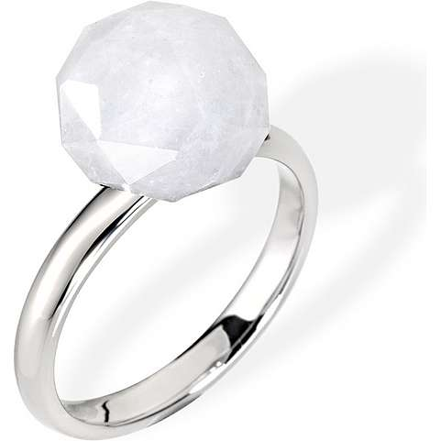 | SCU09010 | LOVE RINGS AN. BIANCO MIS. 10 | 848 | 58.00 € | 49,184.00 €
 | SCU09012 | LOVE RINGS AN. BIANCO MIS. 12 | 2967 | 58.00 € | 172,086.00 €
 | SCU09014 | LOVE RINGS AN. BIANCO MIS. 14 | 2701 | 58.00 € | 156,658.00 €
 | SCU09016 | LOVE RINGS AN. BIANCO MIS. 16 | 2548 | 58.00 € | 147,784.00 €
 | SCU09018 | LOVE RINGS AN. BIANCO MIS. 18 | 1145 | 58.00 € | 66,410.00 €
 | SCU09020 | LOVE RINGS AN. BIANCO MIS. 20 | 770 | 58.00 € | 44,660.00 €
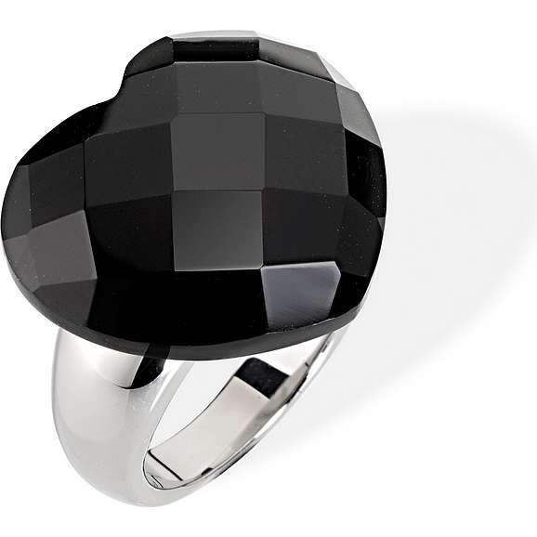 | SCU10012 | LOVE RINGS AN. NERO MIS. 12 | 1850 | 68.00 € | 125,800.00 €
 | SCU10014 | LOVE RINGS AN. NERO MIS. 14 | 825 | 68.00 € | 56,100.00 €
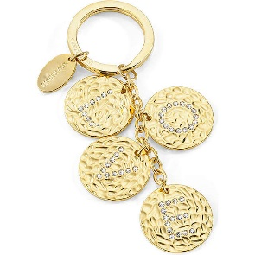 | SD0342 | PORTACHIAVI MONEY | 392 | 29.00 € | 11,368.00 €
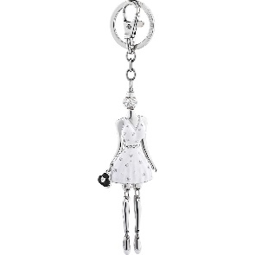 | SD0353 | PORTACHIAVI LADY IN WHITE | 166 | 42.00 € | 6,972.00 €
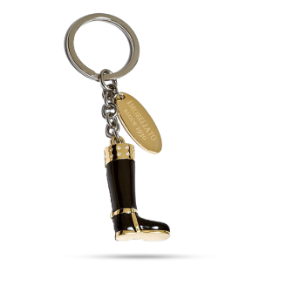 | SD2603 | PORTACHIAVI STIVALE | 75 | 46.00 € | 3,450.00 €
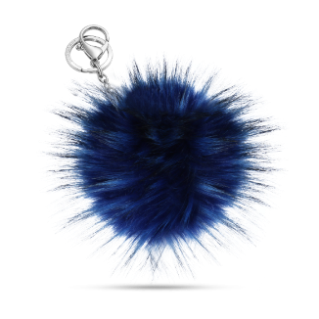 | SD8401 | PORTACHIAVI PELLICCIA LAPIN FU | 15 | 39.00 € | 585.00 €
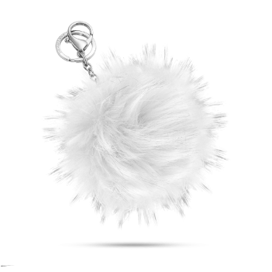 | SD8406 | PORTACHIAVI PELLICCIA LAPIN FU | 23 | 39.00 € | 897.00 €
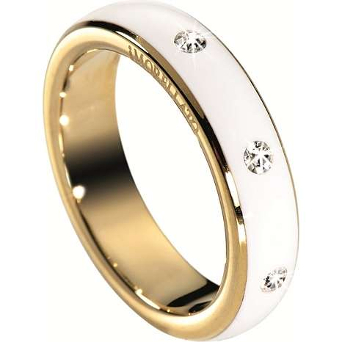 | SNA06012 | LOVE RINGS AN.FEDINA BIANCA+SM | 1535 | 46.00 € | 70,610.00 €
 | SNA06014 | LOVE RINGS AN.FEDINA BIANCA+SM | 965 | 46.00 € | 44,390.00 €
 | SNA06016 | LOVE RINGS AN.FEDINA BIANCA+SM | 586 | 46.00 € | 26,956.00 €
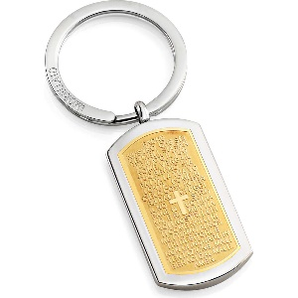 | SU3011 | PORTACHIAVI PRAYER DORATO | 30 | 39.00 € | 1,170.00 €
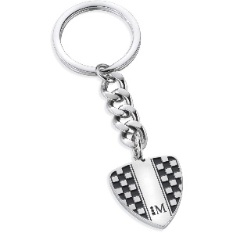 | SU3027 | PORTACHIAVI CORSA RACING BLACK | 68 | 35.00 € | 2,380.00 €
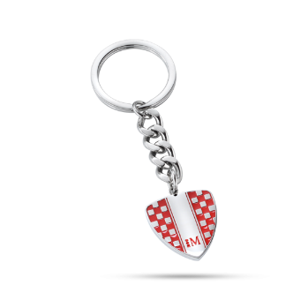 | SU3028 | PORTACHIAVI CORSA RACING RED E | 324 | 35.00 € | 11,340.00 €
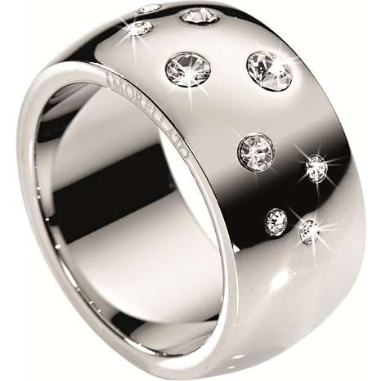 | SNA01012 | LOVE RINGS AN. FEDE SILVER+FIN | 1370 | 48.00 € | 65,760.00 €
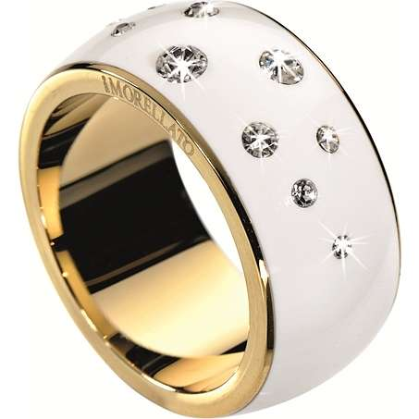 | SNA03014 | LOVE RINGS AN. FEDE BIANCA+SMA | 820 | 58.00 € | 47,560.00 €
 | SNA03016 | LOVE RINGS AN. FEDE BIANCA+SMA | 69 | 58.00 € | 4,002.00 €
 | S010K04H | HAPPY CHARMS CHARMS AEREOPLANO ORECCHINO | 1847 | 20.00 € | 36,940.00 €
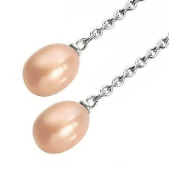 | S010K05H | HAPPY CHARMS CHARMS PERLA BIANCA ORECCHINO | 1806 | 20.00 € | 36,120.00 €
 | S010K06H | HAPPY CHARMS CHARMS PERLA GOLD ORECCHINO | 1343 | 20.00 € | 26,860.00 €
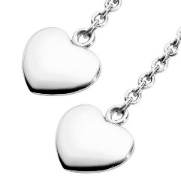 | S010K07H | HAPPY CHARMS CHARMS CUORE ORECCHINO | 1338 | 20.00 € | 26,760.00 €
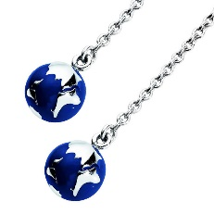 | S010K08H | HAPPY CHARMS CHARMS MONDO ORECCHINO | 1838 | 30.00 € | 55,140.00 €
 | S010K12H | HAPPY CHARMS CHARMS MACCHINA | 78 | 38.00 € | 2,964.00 €
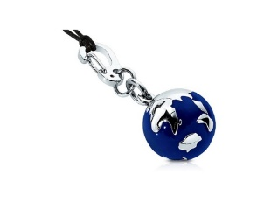 | S010K14H | HAPPY CHARMS CHARMS MONDO | 223 | 38.00 € | 8,474.00 €
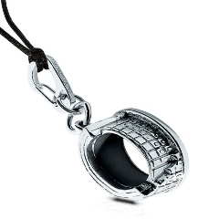 | S010K16H | HAPPY CHARMS CHARMS COLLOSEO | 734 | 29.00 € | 21,286.00 €
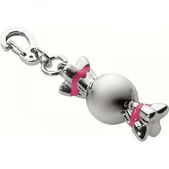 | S010K17H | HAPPY CHARMS CHARMS CARAMELLA | 558 | 29.00 € | 16,182.00 €
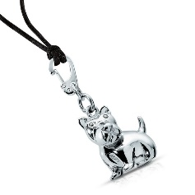 | S010K19H | HAPPY CHARMS CHARMS CANE | 641 | 29.00 € | 18,589.00 €
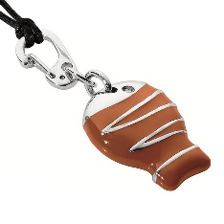 | S010K20H | HAPPY CHARMS CHARMS PESCE | 725 | 38.00 € | 27,550.00 €
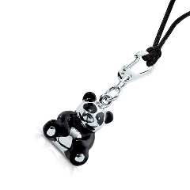 | S010K21H | HAPPY CHARMS CHARMS PANDA | 718 | 38.00 € | 27,284.00 €
 | S010K31H | HAPPY CHARMS CHARMS CROCE GOLD | 2752 | 24.00 € | 66,048.00 €
 | S010K32H | HAPPY CHARMS CHARMS SCARPA DA DONNA | 2829 | 38.00 € | 107,502.00 €
 | S010K33H | HAPPY CHARMS CHARMS TORRE EIFFEL | 2818 | 29.00 € | 81,722.00 €
 | S010K34H | HAPPY CHARMS CHARMS BORSA | 649 | 38.00 € | 24,662.00 €
 | S010K35H | HAPPY CHARMS CHARMS BUDDHA | 1840 | 38.00 € | 69,920.00 €
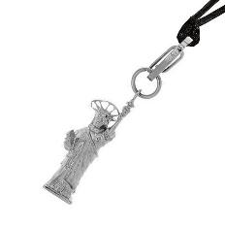 | S010K38H | HAPPY CHARMS CHARMS STATUA DELLA LIBERTA | 720 | 29.00 € | 20,880.00 €
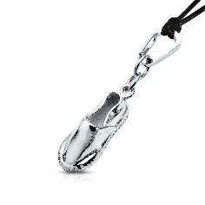 | S010K39H | HAPPY CHARMS CHARMS ESPADRILLA | 739 | 22.00 € | 16,258.00 €
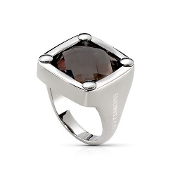 | SJ215014 | ISTANTI AN. C/SMOKY QUARZ 014 | 113 | 84.00 € | 9,492.00 €
 | S010K01P | HAPPY CHARMS PENDENTE TONDO | 2561 | 56.00 € | 143,416.00 €

 |  |  | 49020 |  | 2,119,497.00 € |  | )

